Sheet1
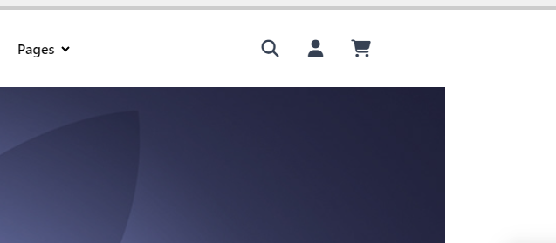
Tasks Name | Start Build | Finish Build | % Build | Names | Start Testing | Finish Testing | % Testing | Names2 | Notes
Layout (admin.html) | 06/08 | 06/10 | 100% | Hứa Thịnh Hưng | 06/11 | 06/12 | 100% | Hứa Thịnh Hưng | Giao diện quản trị
Layout (index.html) | 06/10 | 06/12 | 100% | Hứa Thịnh Hưng | 06/13 | 06/14 | 100% | Hứa Thịnh Hưng | Giao diện trang chủ
Add Product (admin.html) | 06/12 | 06/14 | 100% | Hứa Thịnh Hưng | 06/15 | 06/16 | 100% | Hứa Thịnh Hưng | Thêm sản phẩm
Edit Product (admin.html) | 06/14 | 06/16 | 100% | Hứa Thịnh Hưng | 06/17 | 06/18 | 100% | Hứa Thịnh Hưng | Chỉnh sửa sản phẩm
Delete Product (admin.html) | 06/16 | 06/18 | 100% | Hứa Thịnh Hưng | 06/19 | 06/20 | 100% | Hứa Thịnh Hưng | Xóa sản phẩm
Update Product (admin.html) | 06/18 | 06/20 | 100% | Hứa Thịnh Hưng | 06/21 | 06/22 | 100% | Hứa Thịnh Hưng | Cập nhật sản phẩm
View Product (index.html) | 06/20 | 06/22 | 100% | Hứa Thịnh Hưng | 06/23 | 06/24 | 100% | Hứa Thịnh Hưng | Hiển thị sản phẩm ở trang chủ
Add to Cart (index.html) | 06/22 | 06/24 | 100% | Hứa Thịnh Hưng | 06/25 | 06/26 | 100% | Hứa Thịnh Hưng | Thêm vào giỏ hàng
View Cart (index.html) | 06/24 | 06/26 | 100% | Hứa Thịnh Hưng | 06/27 | 06/28 | 100% | Hứa Thịnh Hưng | Xem giỏ hàng
Checkout (index.html) | 06/27 | 06/29 | 100% | Hứa Thịnh Hưng | 06/30 | 07/01 | 100% | Hứa Thịnh Hưng | Thanh toán đơn hàng

Bấm icon người header để vào admin

